المؤشرات الكلية

سوق العراق للاوراق المالية
جلسة الاحد 2026/3/1 |  |  |  | تقرير أسعار الأسهم المتداولة لسوق العراق للأوراق المالية
الجلسة (39)
الاسهم المتداولة المدرجة و OTC |  |  | 560,879,568 |  |  | قيمة الأسهم المتداولة المدرجة و OTC |  | 1,412,508,670 |  |  | صفقات الشركات المدرجة وOTC | 1138
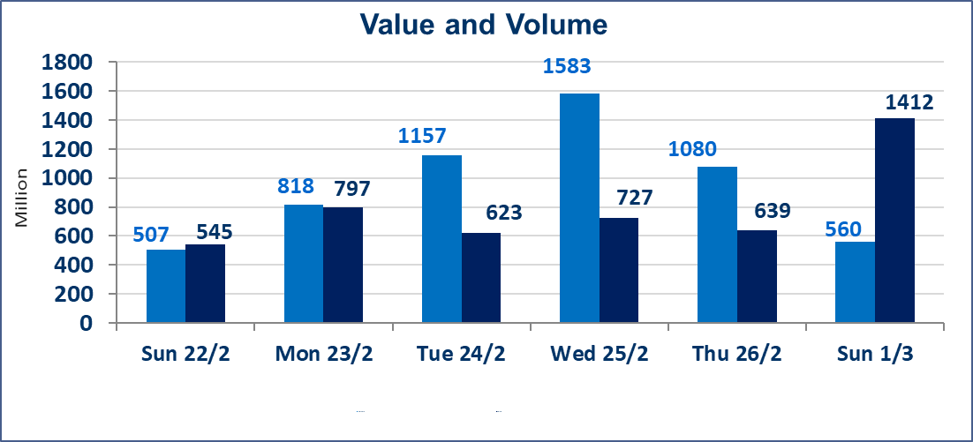
المؤشر60 ISX اليوم | 950.25 |  | نقطة |  |  | المؤشر15 ISX اليوم | 1209.80 | نقطة
المؤشر 60 ISX السابق | 963.44 |  | نقطة |  |  | المؤشر 15 ISX السابق | 1222.45 | نقطة
نسبة التغير | -1.37 |  | % |  |  | نسبة التغير | -1.03 | %
عدد النقاط | -13.19 |  | نقطة |  |  | عدد النقاط | -12.65 | نقطة

الشركات المدرجة | 104 | OTC | 14 | 118 |  | الشركات غير المتداولة المدرجة | 47 | OTC | 14 | 61
الشركات المتداولة | 47 | OTC | 0 | 47 |  | الشركات المرتفعة |  |  | 4
شركات الهيئة العامة |  |  |  | 0 |  | الشركات المنخفضة |  |  | 32
الموقوفة بقرار من هيأة الأوراق المالية |  |  |  | 10
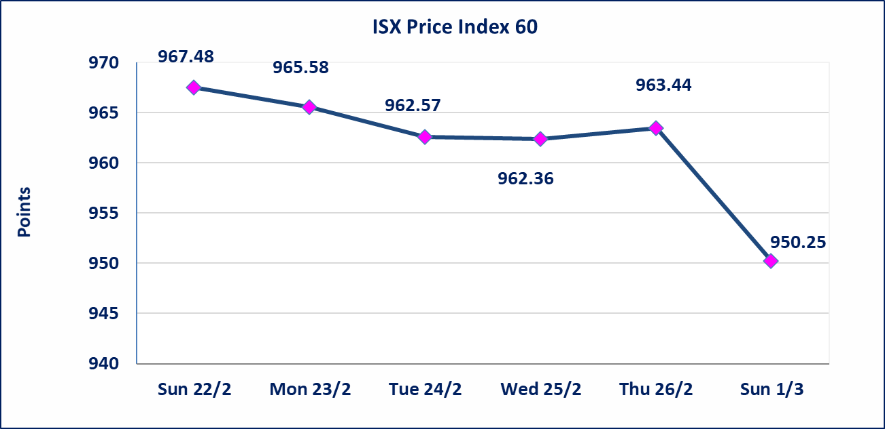
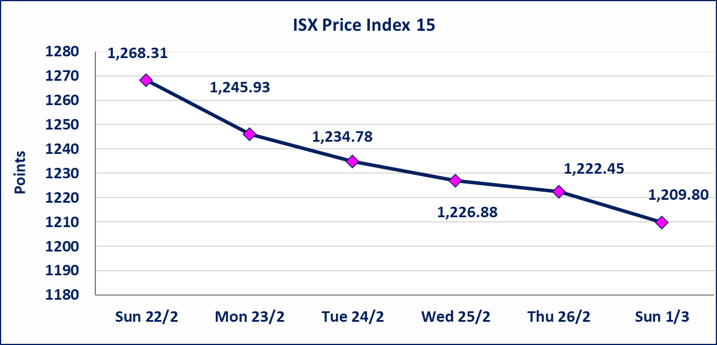

الحد الأعلى والادنى للتغير في السعر | نسبة التغير في كافة المنصات (5%) إرتفاعاً وإنخفاضاً من سعر الاغلاق السابق.
Web site : www.isx-iq.net E-mail : info-isx@isx-iq.net |  |  |  |  | 07834000034 - 07711211522 : ص . ب :3607 العلوية الهاتف |  |  |  |  |  | بغداد /الكرادة/ قرب المسرح الوطني /مجاور مصرف الخليج التجاري

نسبة التغير
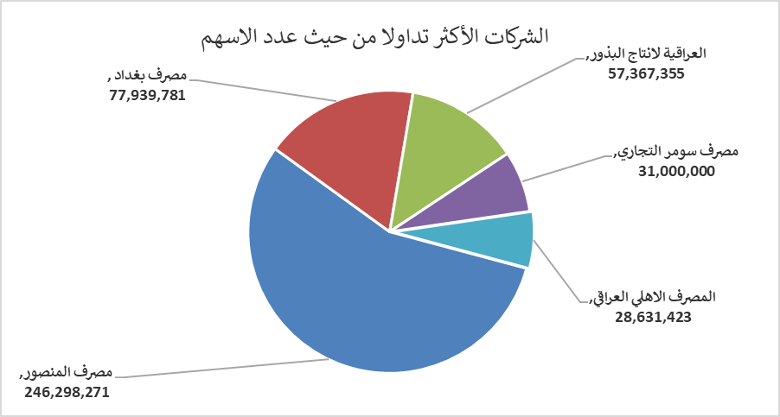
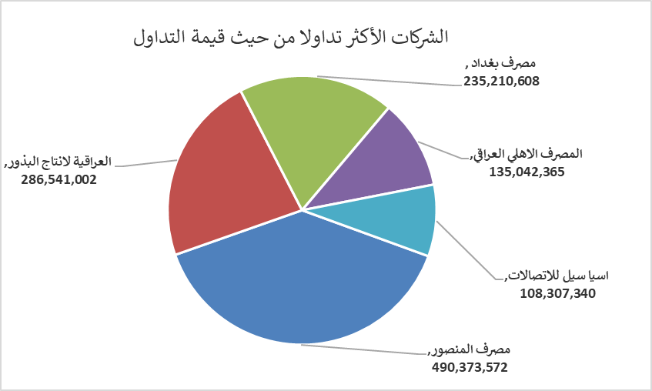
الشركات الأكثر ارتفاعاً وانخفاضاً

نسبة التغير لاسعار الاغلاق الاكثر ارتفاعاً |  |  |  | نسبة التغير لاسعار الاغلاق الاكثر انخفاضاً
اسم الشركة | اغلاق | التغير(%) | الاسهم المتداولة | اسم الشركة | اغلاق | التغير (%) | الاسهم المتداولة
العراقية لصناعات الكارتون | 2.260 | 4.63 | 262,136 | مصرف سومر التجاري | 0.130 | -7.14 | 31,000,000
الامين للتأمين | 0.980 | 3.16 | 68,750 | بغداد العراق للنقل العام | 22.310 | -4.98 | 685,266
بابل للانتاج الحيواني والنباتي | 6.700 | 3.08 | 97,956 | المواد الانشائية الحديثة | 1.190 | -4.80 | 271,269
مصرف الوطني الاسلامي | 0.720 | 2.86 | 5,000 | مصرف الاقتصاد للاستثمار | 0.210 | -4.55 | 5,567,775
 |  |  |  | مصرف اشور الدولي | 0.230 | -4.17 | 25,250,000

الشركات الاكثر نشاطا حسب الاسهم المتداولة (حجم التداول) |  |  |  | الشركات الاكثر نشاطا حسب القيمة المتداولة
اسم الشركة | اغلاق | التغير(%) | الاسهم المتداولة | اسم الشركة | اغلاق | التغير (%) | القيمة المتداولة
مصرف المنصور | 2.000 | -2.44 | 246,298,271 | مصرف المنصور | 2.000 | -2.44 | 490,373,572
مصرف بغداد | 3.070 | -1.29 | 77,939,781 | العراقية لانتاج البذور | 4.940 | -1.00 | 286,541,002
العراقية لانتاج البذور | 4.940 | -1.00 | 57,367,355 | مصرف بغداد | 3.070 | -1.29 | 235,210,608
مصرف سومر التجاري | 0.130 | -7.14 | 31,000,000 | المصرف الاهلي العراقي | 4.750 | -1.04 | 135,042,365
المصرف الاهلي العراقي | 4.750 | -1.04 | 28,631,423 | اسيا سيل للاتصالات | 14.690 | -1.41 | 108,307,340

